Анализ по карте
Цель анализа: Определить, какие аптеки имеют наибольшее и наименьшее количество чеков с точки зрения расположения их местоположения

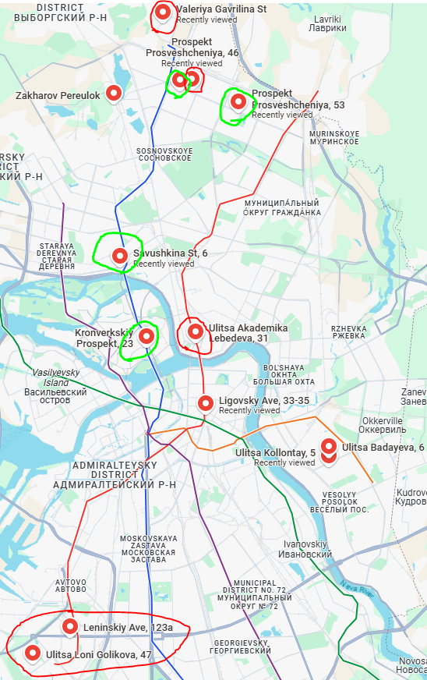
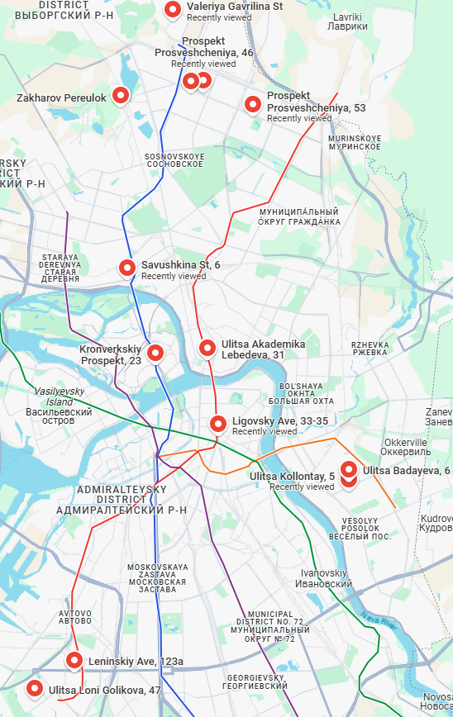
Названия строк | Кол-во чеков | Карта с цветовым обозначением аптек | Карта с расположением аптек
Аптека Бадаева, 6 Основной | 56,265
Аптека Валерия Гаврилина Основной | 26,497
Аптека Голикова 47 Основной | 7,569
Аптека Захарова Основной | 48,387
Аптека Коллонтай, 5 Основной | 49,692
Аптека Кронверкский, 23 Основной | 71,710
Аптека Лебедева,31 Основной | 10,660
Аптека Ленинский,123а Основной | 12,245
Аптека Лиговский, 33-35 Основной | 59,771
Аптека Просвещения, 31 Основной | 95,472
Аптека Просвещения, 46 Основной | 11,822
Аптека Просвещения, 53 Основной | 100,953
Аптека Савушкина, 6 Основной | 88,387
Общий итог | 639,430

Выводы:
1) Аптеки на Ленском и Голикова имеют наименьшее кол-во чеков, находясь в одном районе.
2) Аптека на Просвещения, 46 имеет малое число чеков, находясь между двумя "успешными" аптеками.
3) Аптеки Коллотай и Бадаева расположены близко и их общее число чеков равно одной "успешной" аптеке.
4) Аптека на Лебедева имеет мало чеков. По карте выявить явно её проблему невозможно. Следует учитывать другие факторы для комплексного анализа

